Titel

Statistischer Bericht
Verbraucherpreisindex für Deutschland - Lange Reihen ab 1948
2025-06-01
EVAS-Nummer
61111, 61131
Ergänzung zur Datenbank
GENESIS-Online
Die Datenbank des Statistischen Bundesamtes
Hinweis: Letzte Ausgabe dieser Version. Ein einmalig erscheinender Statistischer Bericht mit Daten für die weggefallenen Haushaltstypen und die früheren Gebietsstände erscheint am 13.08.2025.
Erschienen am 10. Juli 2025
Ende des Titelblatts.

GENESIS-Online
zur Inhaltsübersicht
Übersicht GENESIS-Online
Für den Bereich Verbraucherpreise sind in GENESIS-Online folgende Abrufmöglichkeiten gegeben:
Code | Inhalt | Zeitraum
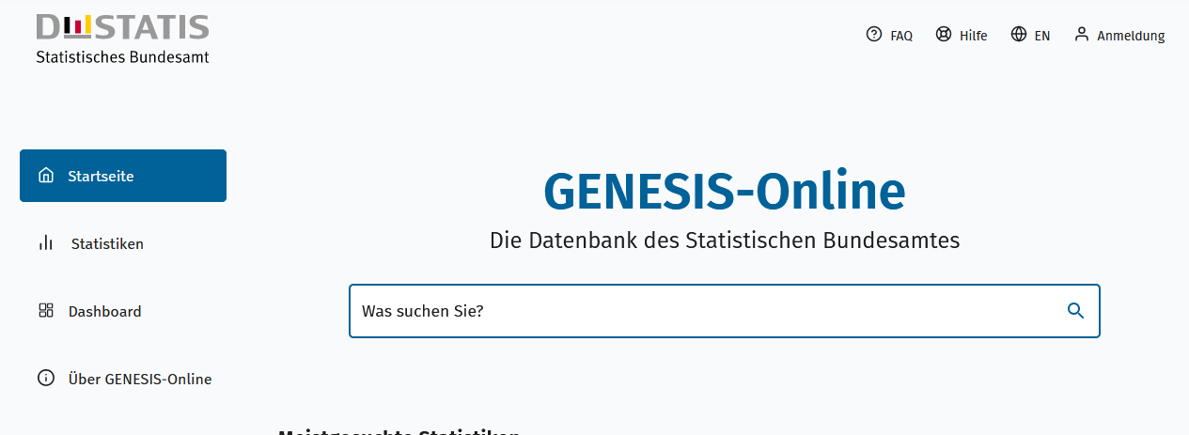
Geben Sie den Code
(z. B. 61111-0001) in das Suchfenster der Datenbank GENESIS-Online ein.
61111-0001 | Verbraucherpreisindex: Deutschland, Jahre | Jährlich ab 1991
61111-0002 | Verbraucherpreisindex: Deutschland, Monate | Monatlich ab 1991
61111-0003 | Verbraucherpreisindex: Deutschland, Jahre, Klassifikation der Verwendungszwecke des Individualkonsums (COICOP 2-5-Steller Hierarchie) | Jährlich ab 1991
61111-0004 | Verbraucherpreisindex: Deutschland, Monate, Klassifikation der Verwendungszwecke des Individualkonsums (COICOP 2-5-Steller Hierarchie) | Monatlich ab 1991
61111-0005 | Verbraucherpreisindex: Deutschland, Jahre, Klassifikation der Verwendungszwecke des Individualkonsums (COICOP 2-/3-/4-/5-/10-Steller/Sonderpositionen) | Jährlich ab 1991
61111-0006 | Verbraucherpreisindex: Deutschland, Monate, Klassifikation der Verwendungszwecke des Individualkonsums (COICOP 2-/3-/4-/5-/10-Steller/Sonderpositionen) | Monatlich ab 1991
61111-0007 | Wägungsschema des Verbraucherpreisindex: Deutschland, Jahre, Klassifikation der Verwendungszwecke des Individualkonsums (COICOP 2-5-Steller Hierarchie) | ab 1995
61111-0010 | Verbraucherpreisindex: Bundesländer, Jahre | Jährlich ab 1995
61111-0011 | Verbraucherpreisindex: Bundesländer, Monate | Monatlich ab 1995
61111-0020 | Index der Nettokaltmieten: Bundesländer, Jahre | Jährlich ab 2005
61111-0021 | Index der Nettokaltmieten: Bundesländer, Monate | Monatlich ab 2005
61131-0001 | Index der Einzelhandelspreise: Deutschland, Jahre, Mehrwertsteuer, Wirtschaftszweige | Jährlich ab 1991
61131-0002 | Index der Einzelhandelspreise: Deutschland, Monate, Mehrwertsteuer, Wirtschaftszweige | Monatlich ab 1991
Ende der Übersicht der GENESIS-Online-Tabellen.

